Estadísticas
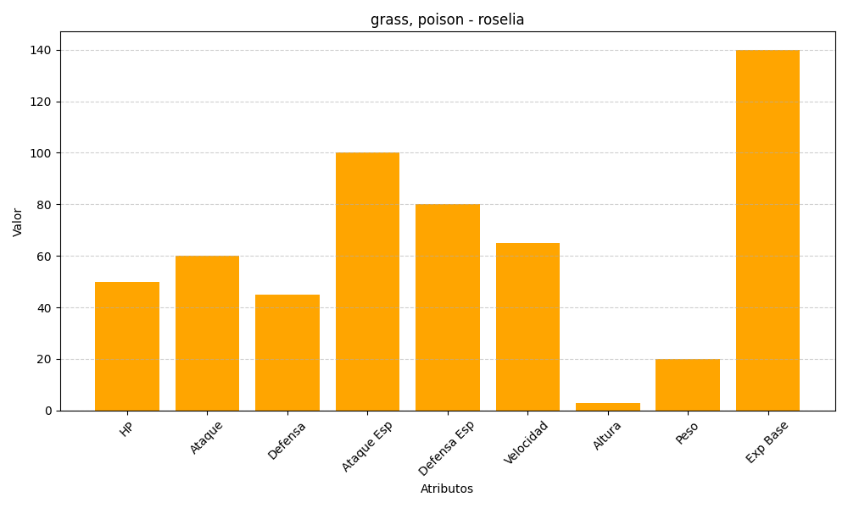
ID | Nombre | Tipo | HP | Ataque | Defensa | Ataque Especial | Defensa Especial | Velocidad | Altura | Peso | Experiencia Base
315 | roselia | grass, poison | 50 | 60 | 45 | 100 | 80 | 65 | 3 | 20 | 140

